Sheet1
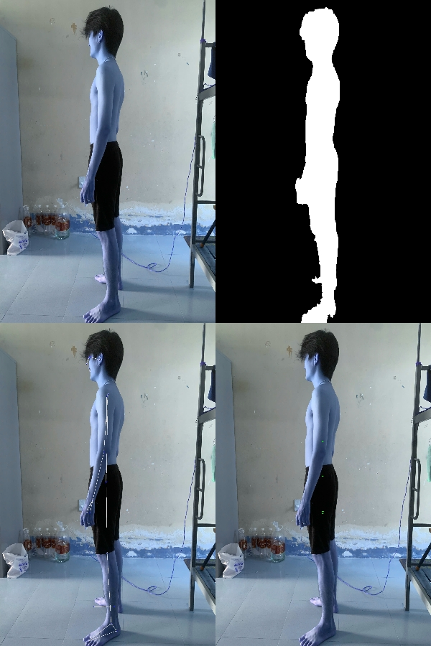
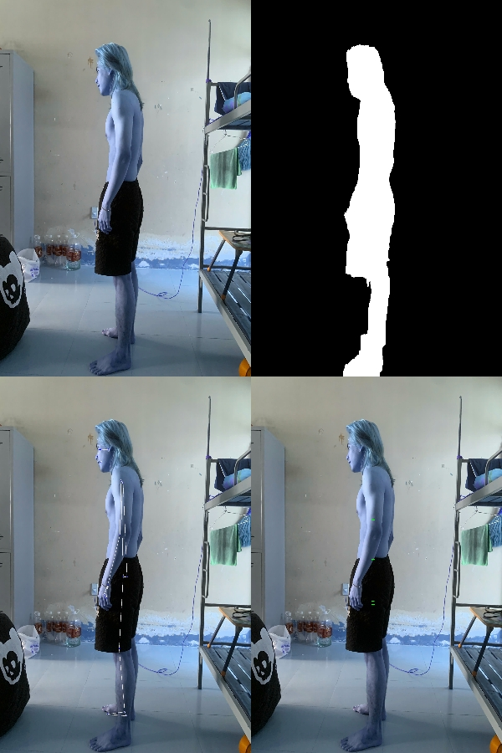
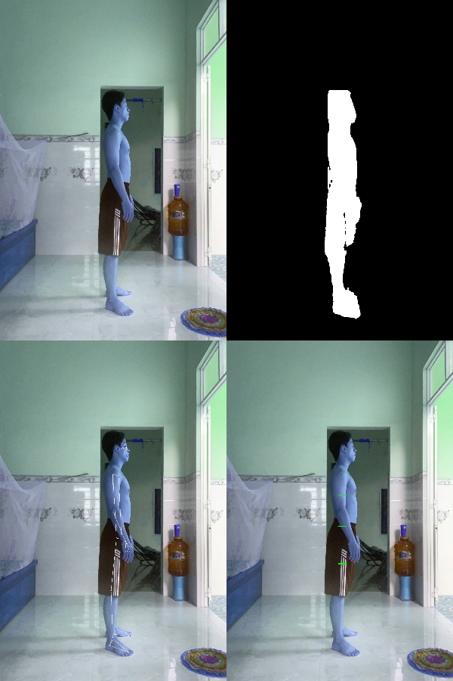
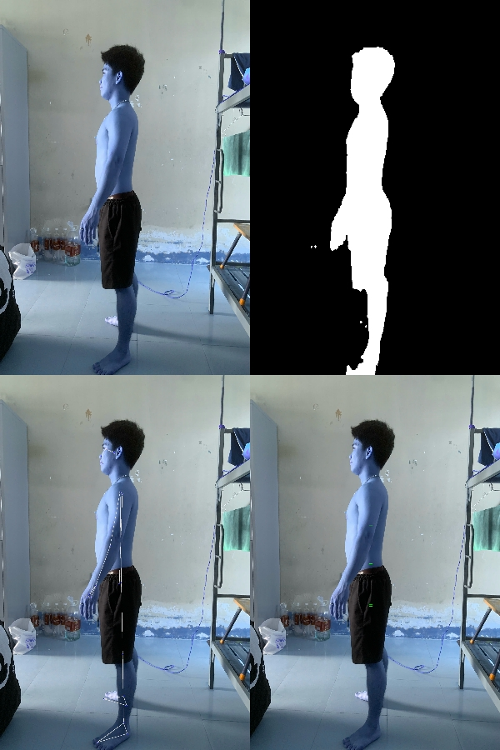
STT | Tên Mẫu | H | W | A | Ngực | Ngực - AI SCAN | Bụng | Bụng - AI SCAN | Mông | Mông - AI SCAN | Đùi | Đùi - AI SCAN
1 | Lập | 169 | 59 | 22 | 86 | 82.06 | 74 | 59.96 | 90 | 83.13 | 50 | 39.79
2 | Thiên | 163 | 61 | 22 | 89 | 98.79 | 73 | 62.23 | 86 | 78.2 | 48 | 33.62
3 | Trường | 176 | 60 | 22 | 83 | 95.54 | 69 | 80.52 | 85 | 91.56 | 48 | 52.15
4 | Đạo | 167 | 64 | 22 | 90 | 94.72 | 84 | 81.28 | 93 | 98.56 | 46 | 55.04
5 | Hiếu | 158 | 58 | 22 | 90 | 96 | 75 | 59.8 | 86 | 76.07 | 52 | 29.07

 | Các mẫu & ảnh xử lý | Trường |  |  |  |  |  | Lập (Mẫu chuẩn) |  |  |  |  | Thiên |  | Hiếu
 | Lỗi chủ yếu từ input: + Góc máy chụp không trực diện (hướng lên hoặc nghiêng). Mẫu khép tay sát người -> model đo cả tay + Quần ảnh hưởng nhiều đến chu vi của đùi + Side view chưa rõ ràng -> ảnh hưởng đến d (chiều sâu) Đánh giá model CV: + Tách nền - tốt. Tuy nhiên vùng nách/ háng có thể bị dính liền đẫn đến việc đo ở các bước sau bị sai. + Xác định tọa độ - trung bình. Tùy vào ảnh vị trí ngực và bụng chưa lấy đúng vị trí nở nhất + Công thức Eclip để tính chu vi - trung bình. Vì cơ thể người không phải là hình eclip hoàn hảo + Tỉ lệ ratio (px -> cm) - ổn định. Sai số không quá lớn. + Chu vi đùi đang bị neff khá nặng (vì thuật toán đang dùng trừ đi phần vải quần) -> đang điều chỉnh + Điểm mù Heuristic: các ngưỡng max_reasonable đang được điều chỉnh vì các ngưỡng này sinh ra để neff các chỉ số bất thường, vô tình neff luôn các chỉ số đúng. | 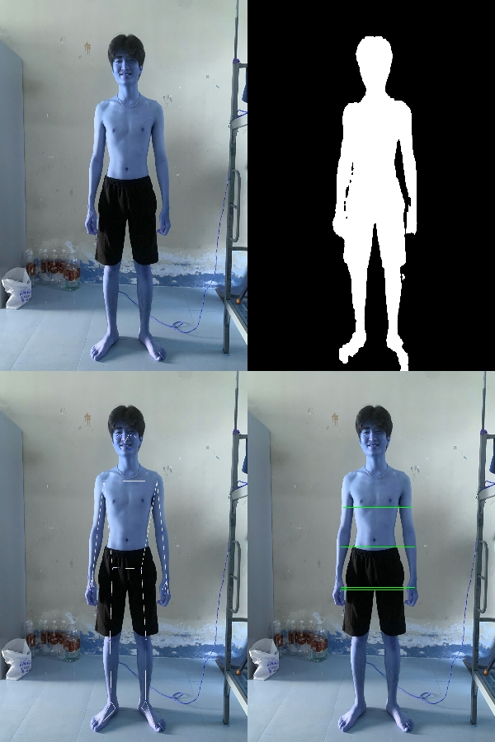 |  |  |  |  |  |  | 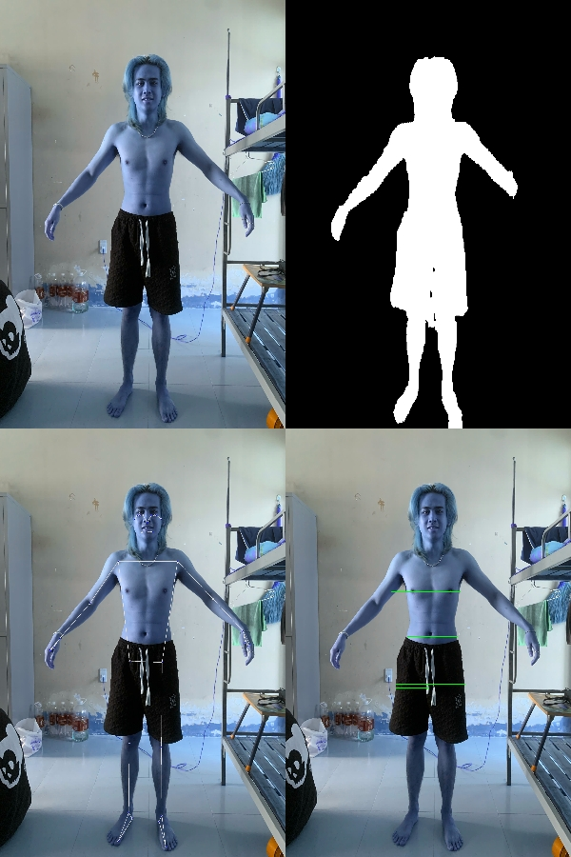 |  |  |  |  | 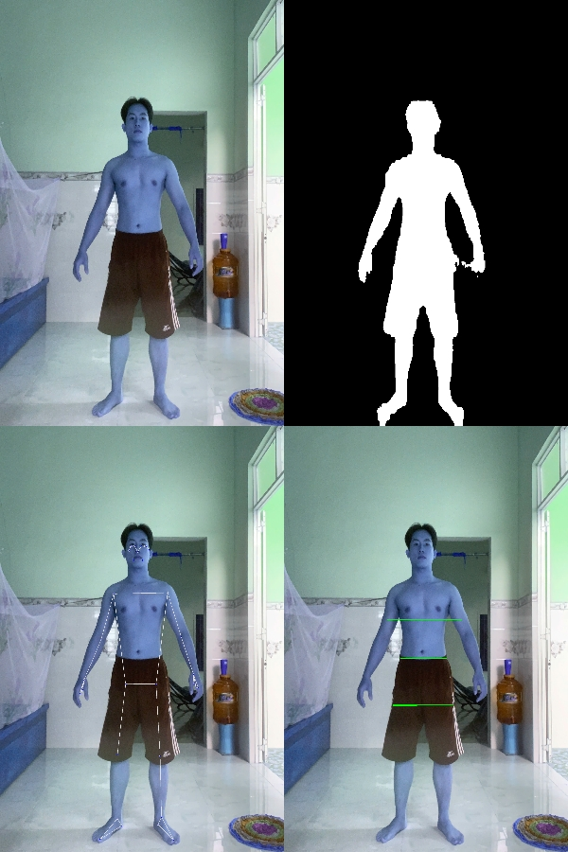 | 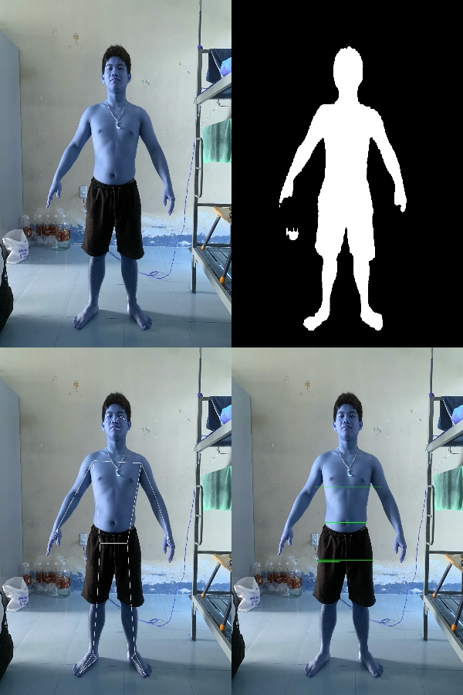

 |  | Trường - Lỗi khép tay -> model đo cả tay -> ngực cao |  |  |  |  |  |  |  |  |  |  |  | Góc chụp hơi từ dưới lên nên ngực và tay dính nhau => ngực cao (vì lấy cả tay)

